关系图
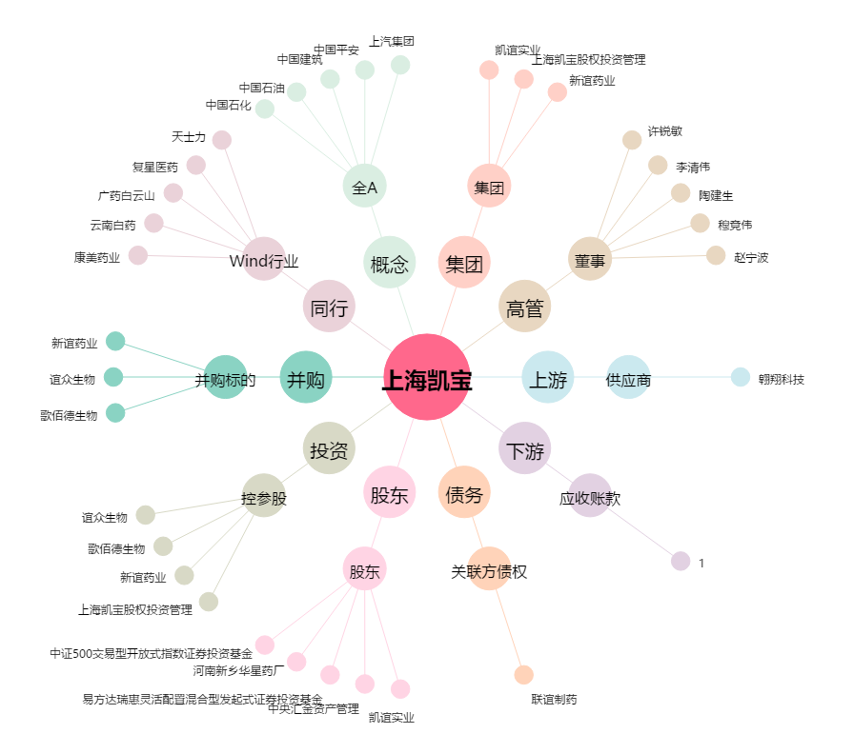
上海凯宝[300039.SZ] - 关系概览图

